画面部品情報
アプリ課題(2025） |  |  | 画面ID | 画面名 |  |  |  |  | 作成日 | 作成者 | 更新日 | 更新者
 |  |  | 010_UserManagementBase | ユーザ管理(トップ) |  |  |  |  | 2024-12-31 | 福田 | 2025-07-21 | 福田


 | 1.【画面イメージ】
 | 【初期表示】 |  |  |  | 【スマホ版イメージ】
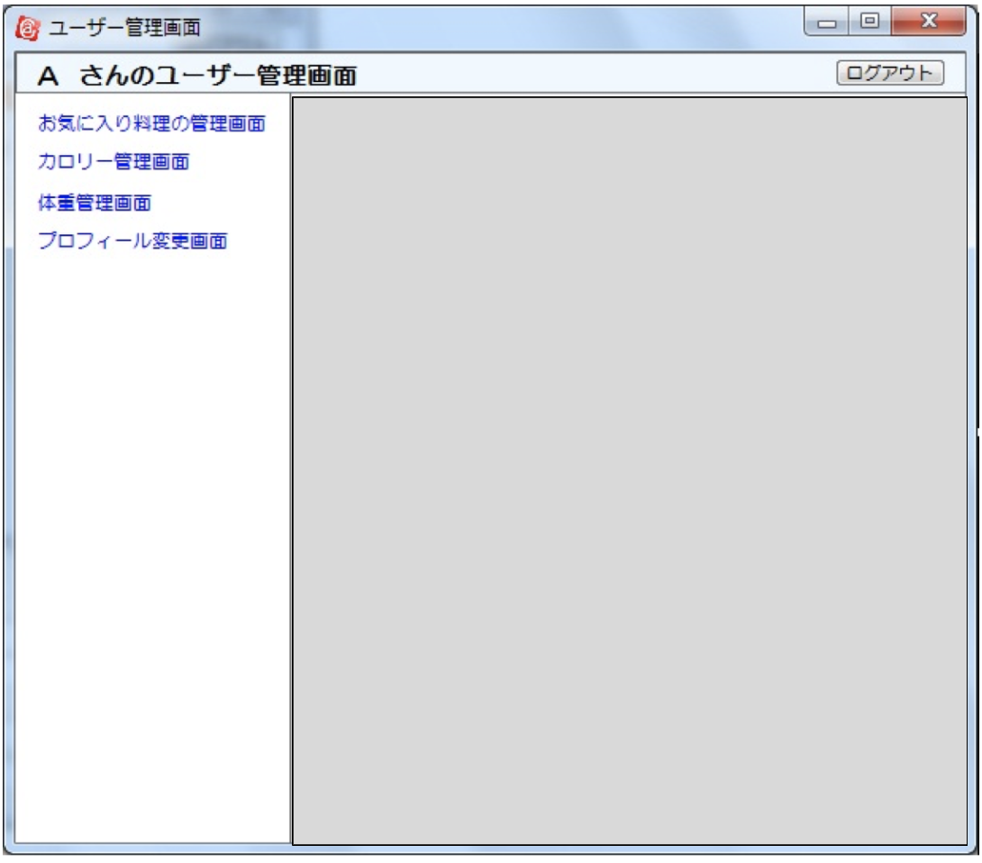

 | 2.【機能概要】
 | ユーザログイン後に、表示されるユーザ管理。 各タブをクリックすることで各管理画面を切り替え表示すること。

 | 3.【前の画面より受け取ったパラメータ】
 | パラメータ名 | データ型 | 桁数

 | 4.【イベント情報】
 | イベント名 | 処理概要
 | お気に入りの料理タブをクリック時 | 11_ユーザ管理(お気に入り料理)を読み込んで表示する。
 | カロリー料理タブをクリック時 | 12_ユーザ管理(カロリー)を読み込んで表示する。
 | 体重管理タブをクリック時 | 13_ユーザ管理(体重)を読み込んで表示する。
 | プロフィール変更タブをクリック時 | 14_ユーザ管理(プロフィール変更)を読み込んで表示する。

 | 5.【フォーム情報】 |  |  |  |  | 6.【DB情報】
 | 項目名 | 部品 | 備考 |  |  | 取得元テーブル | 取得列 | データ型 | 桁数 | 備考
 | ヘッダーメニュー | 参照：【画面設計】01_メニュー(サイドバー＆ヘッダー).xlsx
 | タイトル | 【(ユーザ名)さんのユーザ管理画面】と表示する。 |  |  |  | ユーザ情報 | 名前 | 文字列 | 10桁

 | 項目名 | 部品 | 備考 |  |  | 取得元テーブル | 取得列 | データ型 | 桁数 | 備考
 | お気に入りの料理 | タブ | 11_ユーザ管理(お気に入り料理)を読み込んで表示する。
 | カロリー料理 | タブ | 12_ユーザ管理(カロリー)を読み込んで表示する。
 | 体重管理 | タブ | 13_ユーザ管理(体重)を読み込んで表示する。
 | プロフィール変更 | タブ | 14_ユーザ管理(プロフィール変更)を読み込んで表示する。

old
